inciso a
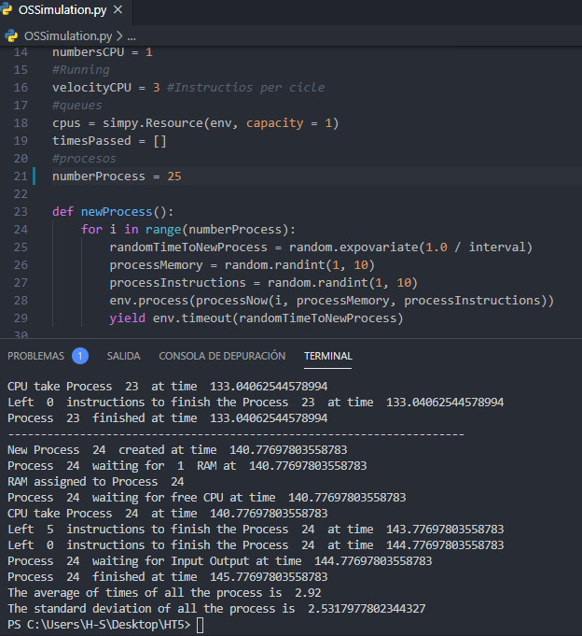
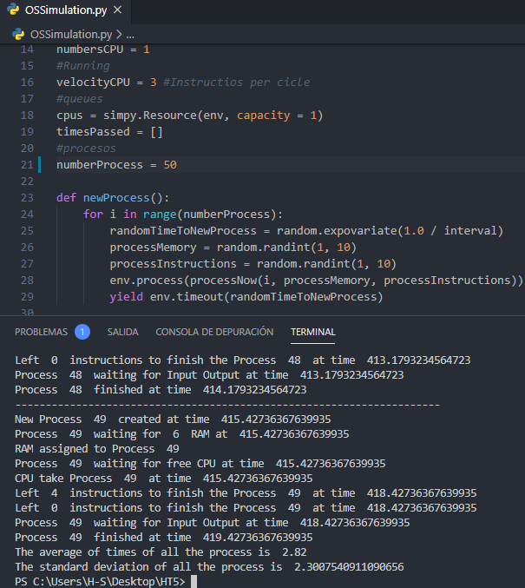
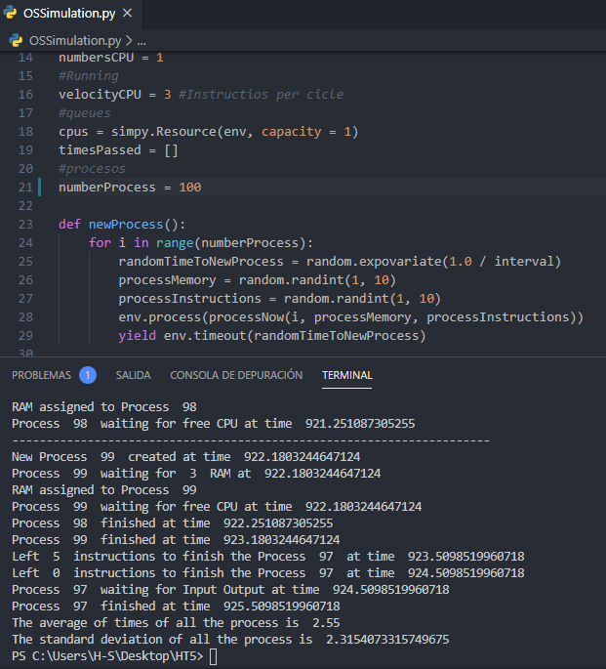
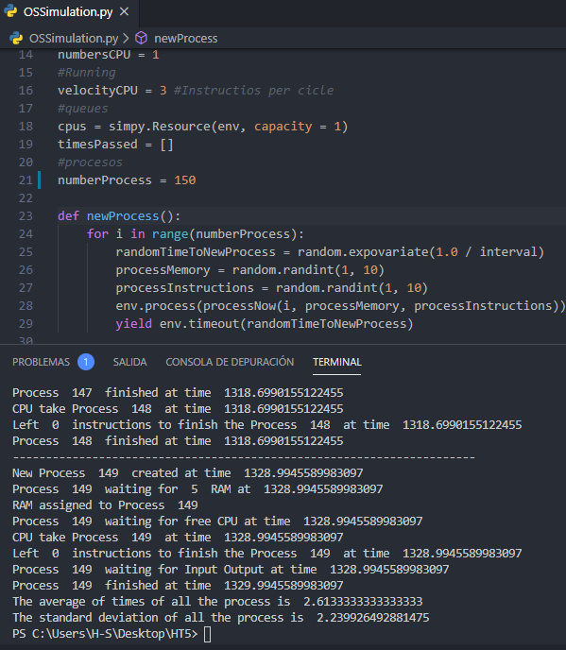
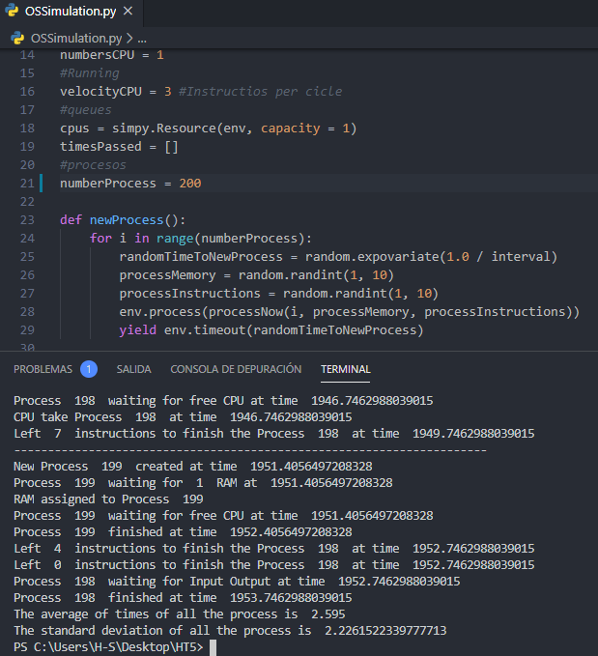
Procesos | Promedio | Desviación estándar
25 | 2.92 | 2.53
50 | 2.82 | 2.3
Promedio - Desviación estándar
100 | 2.55 | 2.31
150 | 2.61 | 2.24
200 | 2.59 | 2.22

inciso b 5 intervalo
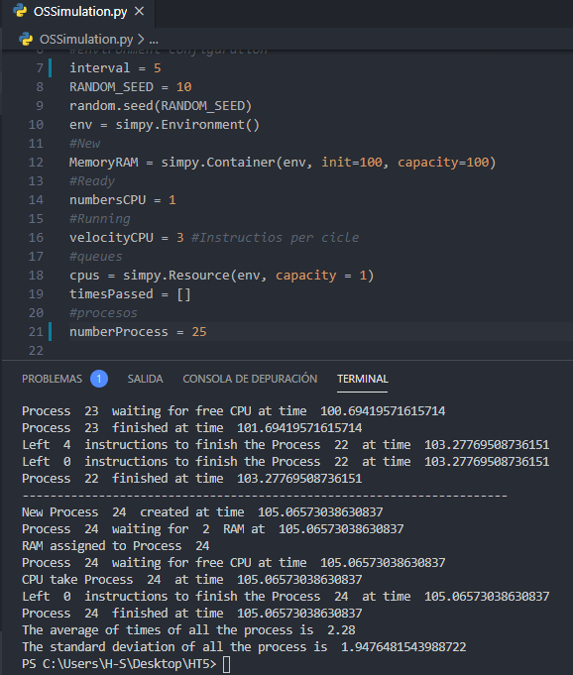
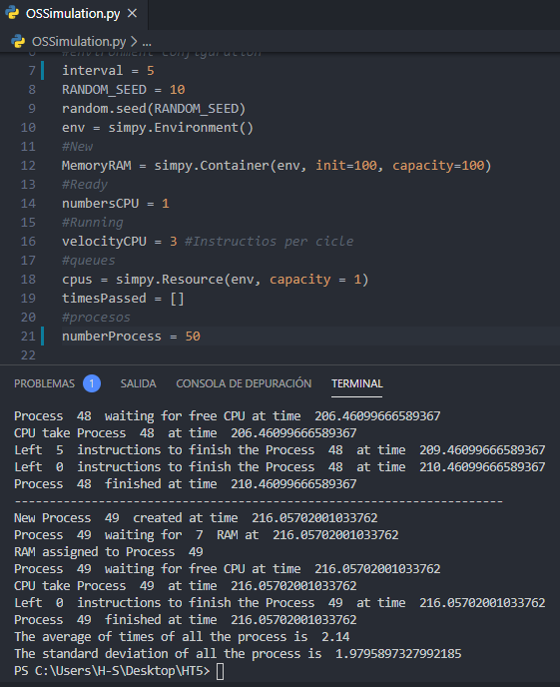
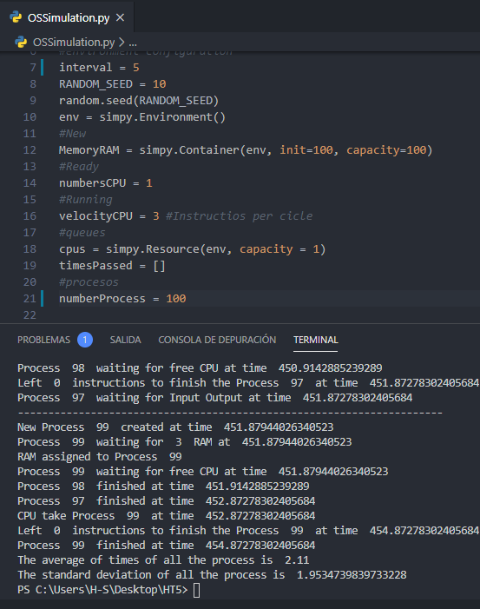
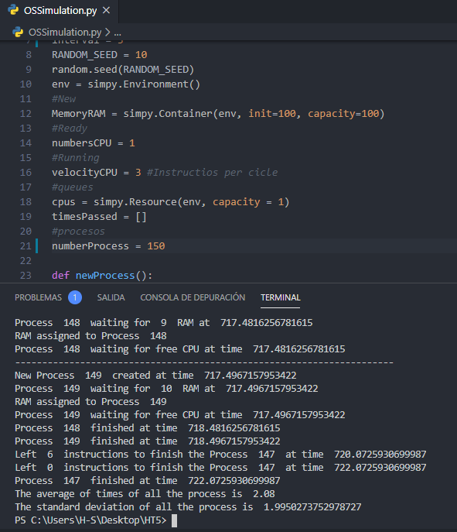
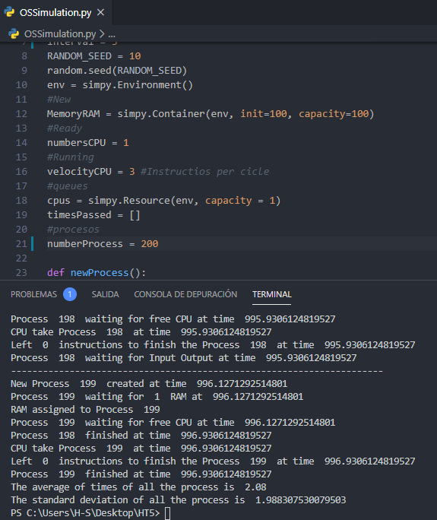
Promedio - Desviación estándar Intervalos de 5
Procesos | Promedio | Desviación estándar
25 | 2.28 | 1.95
50 | 2.14 | 1.98
100 | 2.11 | 1.95
150 | 2.08 | 2
200 | 2.08 | 1.99

inciso b 1 intervalo
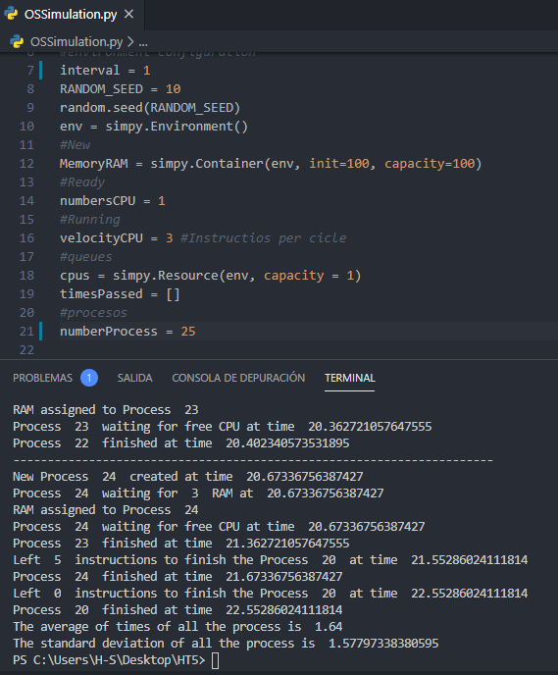
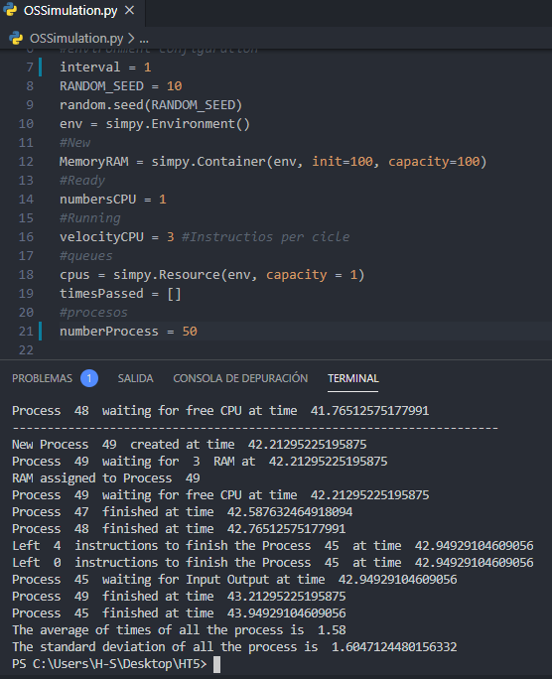
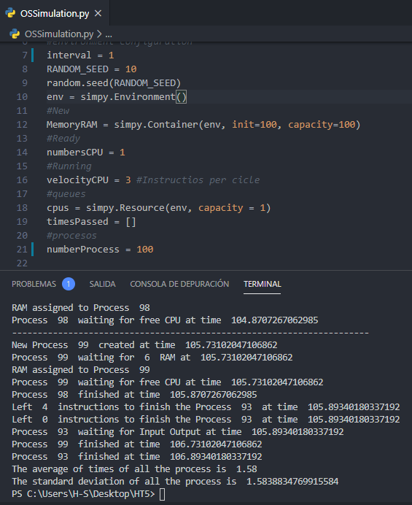
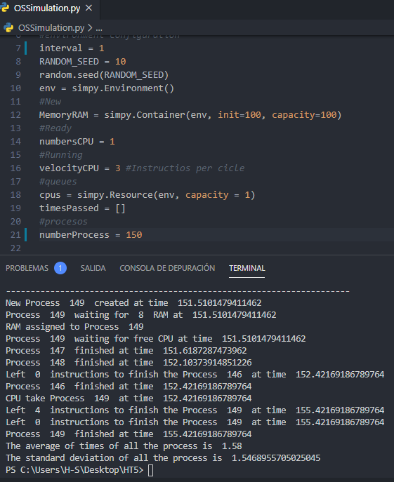
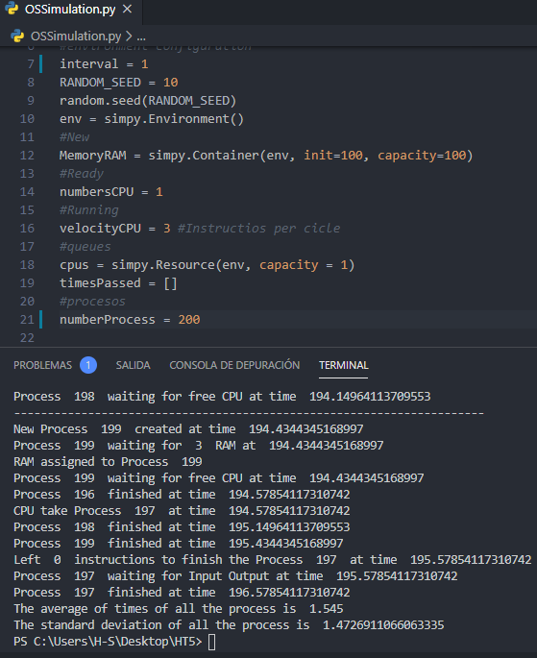
Promedio - Desviación estándar Intervalos de 5
Procesos | Promedio | Desviación estándar
25 | 1.64 | 1.58
50 | 1.58 | 1.6
100 | 1.58 | 1.58
150 | 1.58 | 1.55
200 | 1.55 | 1.47

inciso C i
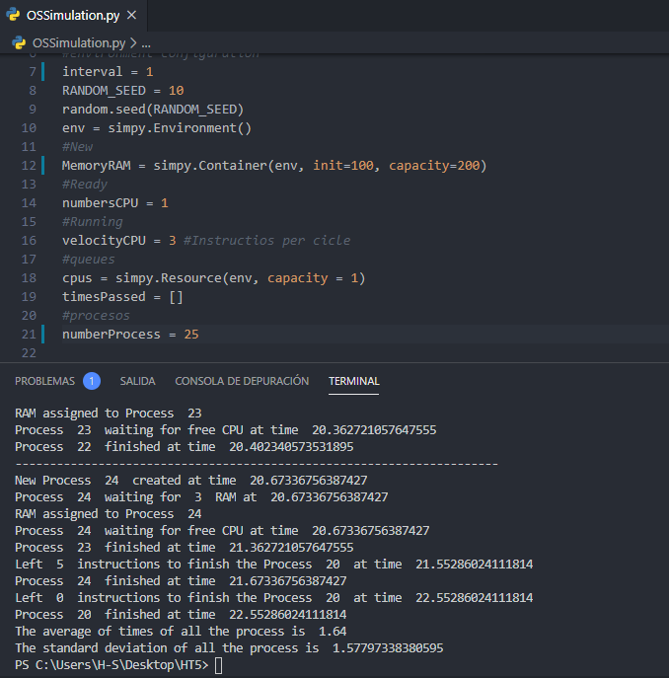
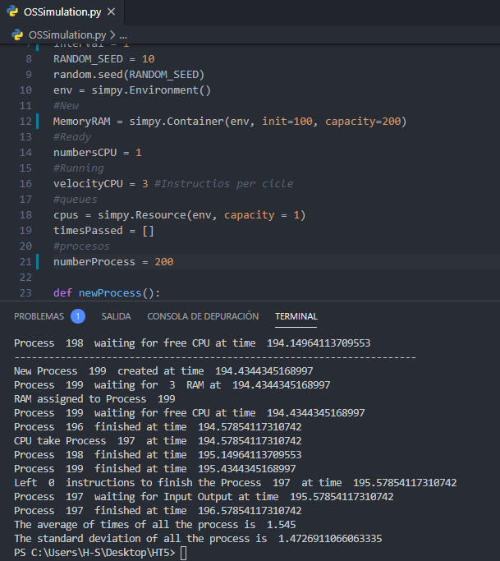
Promedio - Desviación estándar Memoria = 200
Procesos | Promedio | Desviación estándar
25 | 1.64 | 1.58
50 | 1.58 | 1.6
100 | 1.58 | 1.58
150 | 1.58 | 1.55
200 | 1.55 | 1.47

inciso C ii
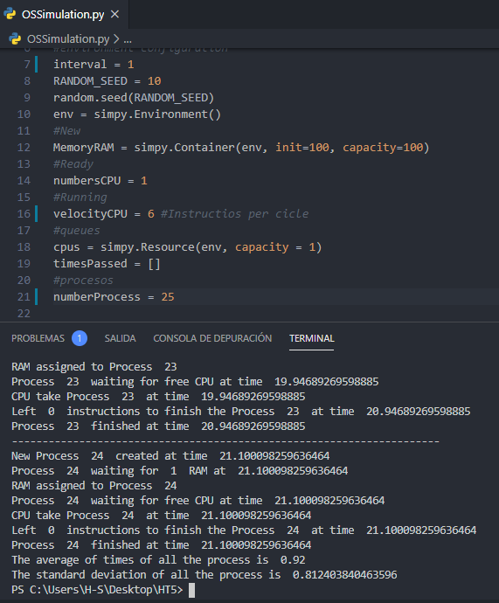
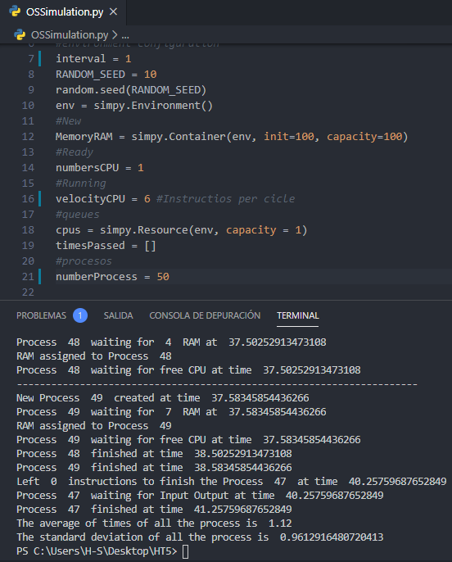
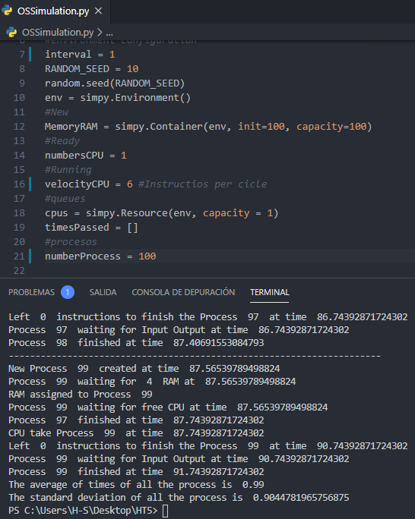
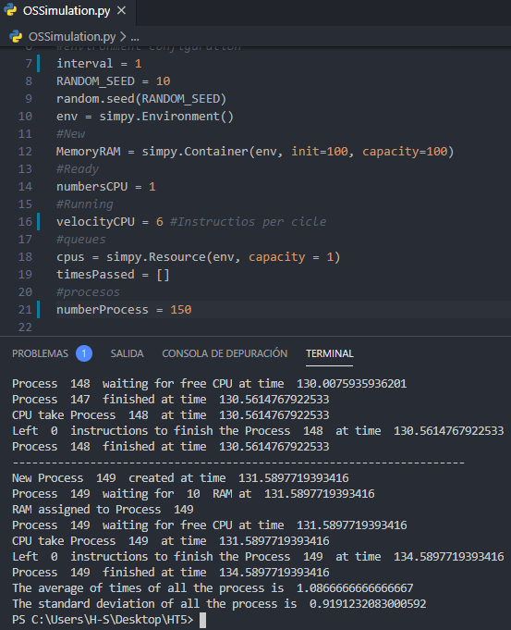
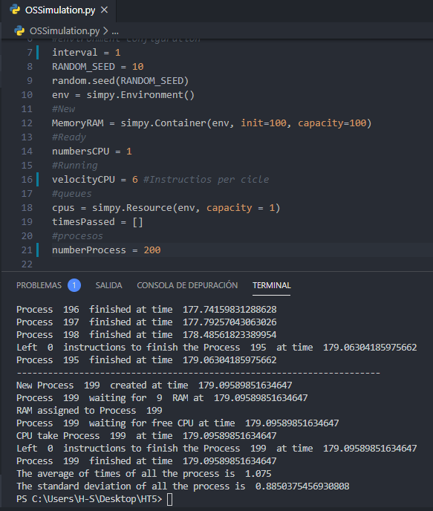
Promedio - Desviación estándar - 6 instrucciones por ciclo
Procesos | Promedio | Desviación estándar
25 | 0.92 | 0.81
50 | 1.12 | 0.96
100 | 0.99 | 0.9
150 | 1.08 | 0.92
200 | 1.08 | 0.88

inciso C iii
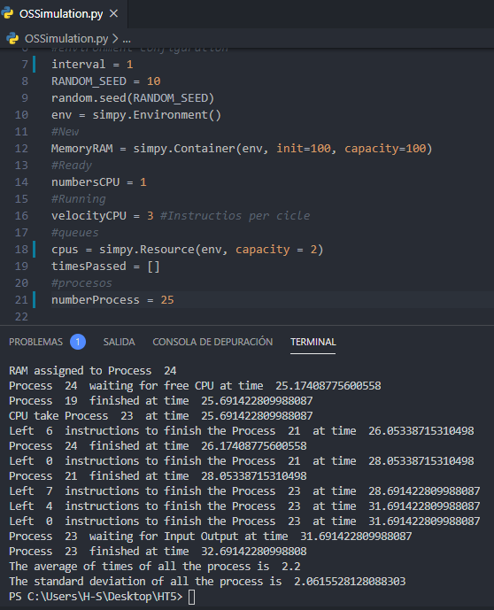
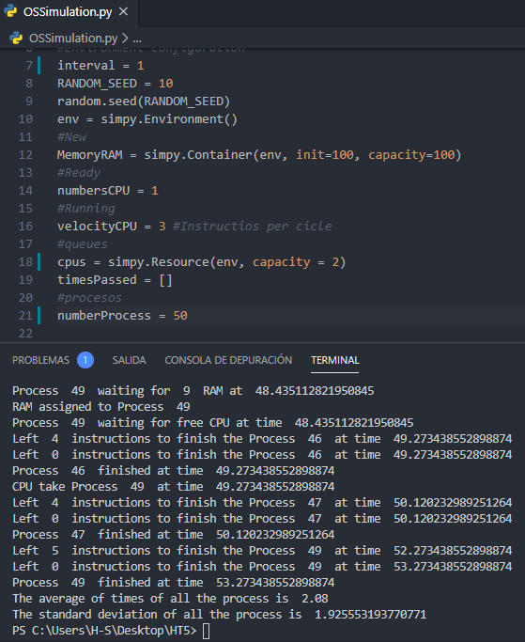
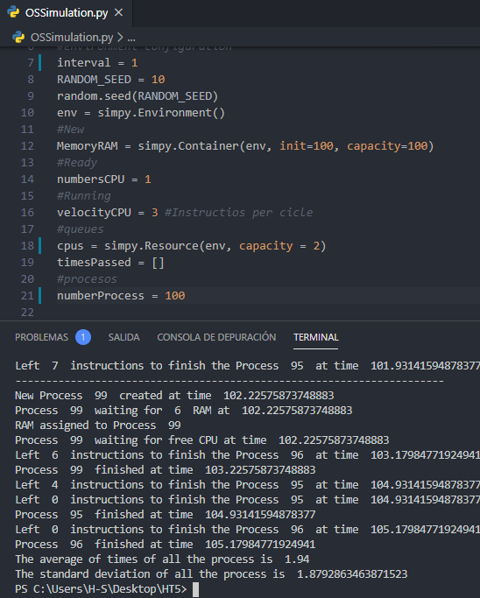
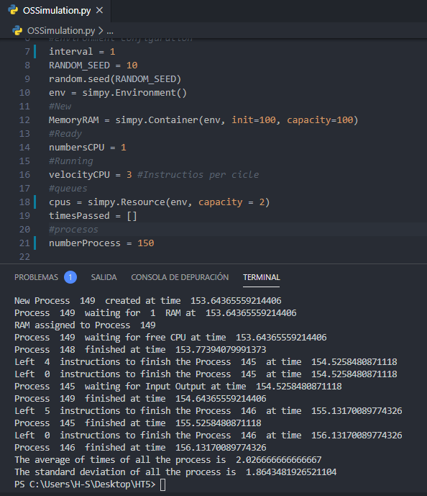
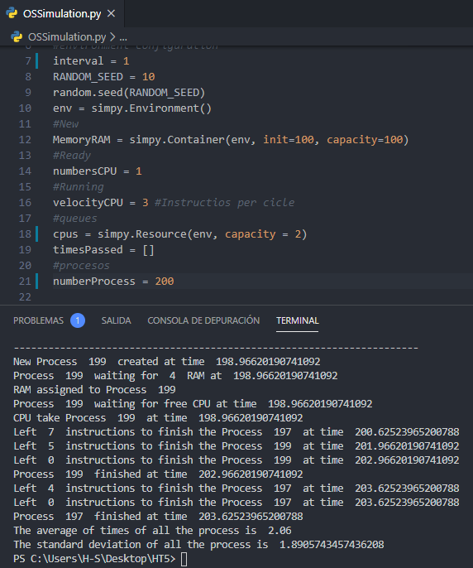
Promedio - Desviación estándar - 2 procesadores
Procesos | Promedio | Desviación estándar
25 | 2.2 | 2.06
50 | 2.08 | 1.92
100 | 1.94 | 1.87
150 | 2.02 | 1.86
200 | 2.06 | 1.89

